关系图
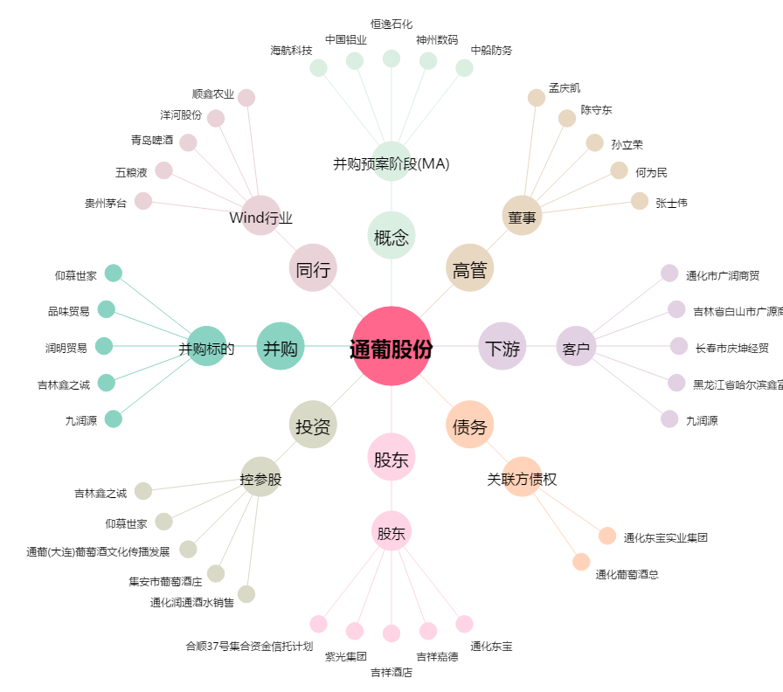
通葡股份[600365.SH] - 关系概览图

